Grafici
 | ATTIVITÀ PROGETTUALE DI CALCOLATORI ELETTRONICI M | ATTIVITÀ PROGETTUALE DI SISTEMI MOBILI M | ATTIVITÀ PROGETTUALE DI SISTEMI DIGITALI M | ATTIVITÀ PROGETTUALE DI FONDAMENTI DI INTELLIGENZA ARTIFICIALE M | ATTIVITÀ PROGETTUALE DI SICUREZZA DELL'INFORMAZIONE M | ATTIVITÀ PROGETTUALE DI SISTEMI DISTRIBUITI M | ATTIVITÀ PROGETTUALE DI INGEGNERIA DEI SISTEMI SOFTWARE M | ATTIVITÀ PROGETTUALE DI SISTEMI OPERATIVI M | ATTIVITÀ PROGETTUALE DI LINGUAGGI E MODELLI COMPUTAZIONALI M | ATTIVITÀ PROGETTUALE DI RETI DI CALCOLATORI M | ATTIVITÀ PROGETTUALE DI SISTEMI IN TEMPO REALE M | ATTIVITÀ PROGETTUALE DI ALGORITMI DI OTTIMIZZAZIONE M | ATTIVITÀ PROGETTUALE DI SISTEMI INTELLIGENTI M | ATTIVITÀ PROGETTUALE DI COMPUTER VISION AND IMAGE PROCESSING M | ATTIVITÀ PROGETTUALE DI FONDAMENTI DI COMPUTER GRAPHICS M | ATTIVITÀ PROGETTUALE DI PROCESSI E TECNICHE DI DATA MINING M | ATTIVITÀ PROGETTUALE DI METODOLOGIE DI PROGETTAZIONE HARDWARE-SOFTWARE M | ATTIVITÀ PROGETTUALE DI SISTEMI INFORMATIVI M | ATTIVITÀ PROGETTUALE DI MATEMATICA DISCRETA M
Totale | 0.35930735931 | 0.41764705882 | 0.30081300813 | 0.44117647059 | 0.26335877863 | 0.20289855072 | 0.325 | 0.18326693227 | 0.35922330097 | 0.18918918919 | 0.066945606695 | 0.35211267606 | 0.31666666667 | 0.35398230088 | 0.32352941176 | 0.25185185185 | 0.34090909091 | 0.1875 | 0.4
Intelligenze Art. | 0.32941176471 | 0.2962962963 | 0.33333333333 | 0.5871559633 | 0.18446601942 | 0 | 0.25 | 0.14444444444 | 0.25773195876 | 0 | 0.077669902913 | 0.35849056604 | 0.43137254902 | 0.40740740741 | 0.27272727273 | 0.24 | 0 | 0 | 0
Sistemi e Reti | 0.37931034483 | 0.43661971831 | 0.27160493827 | 0.34567901235 | 0.31012658228 | 0.21428571429 | 0.36144578313 | 0.20625 | 0.4537037037 | 0.24347826087 | 0.058823529412 | 0.33333333333 | 0.16666666667 | 0.30508474576 | 0.36206896552 | 0.26666666667 | 0.39473684211 | 0.375 | 0.4

 | Totale | Intelligenze Art. | Sistemi e Reti
ATTIVITÀ PROGETTUALE DI SISTEMI IN TEMPO REALE M | 0.066945606695 | 0.077669902913 | 0.058823529412
ATTIVITÀ PROGETTUALE DI SISTEMI OPERATIVI M | 0.18326693227 | 0.14444444444 | 0.20625
ATTIVITÀ PROGETTUALE DI SISTEMI INFORMATIVI M | 0.1875 | 0 | 0.375
ATTIVITÀ PROGETTUALE DI RETI DI CALCOLATORI M | 0.18918918919 | 0 | 0.24347826087
ATTIVITÀ PROGETTUALE DI SISTEMI DISTRIBUITI M | 0.20289855072 | 0 | 0.21428571429
ATTIVITÀ PROGETTUALE DI PROCESSI E TECNICHE DI DATA MINING M | 0.25185185185 | 0.24 | 0.26666666667
ATTIVITÀ PROGETTUALE DI SICUREZZA DELL'INFORMAZIONE M | 0.26335877863 | 0.18446601942 | 0.31012658228
ATTIVITÀ PROGETTUALE DI SISTEMI DIGITALI M | 0.30081300813 | 0.33333333333 | 0.27160493827
ATTIVITÀ PROGETTUALE DI SISTEMI INTELLIGENTI M | 0.31666666667 | 0.43137254902 | 0.16666666667
ATTIVITÀ PROGETTUALE DI FONDAMENTI DI COMPUTER GRAPHICS M | 0.32352941176 | 0.27272727273 | 0.36206896552
ATTIVITÀ PROGETTUALE DI INGEGNERIA DEI SISTEMI SOFTWARE M | 0.325 | 0.25 | 0.36144578313
ATTIVITÀ PROGETTUALE DI METODOLOGIE DI PROGETTAZIONE HARDWARE-SOFTWARE M | 0.34090909091 | 0 | 0.39473684211
ATTIVITÀ PROGETTUALE DI ALGORITMI DI OTTIMIZZAZIONE M | 0.35211267606 | 0.35849056604 | 0.33333333333
ATTIVITÀ PROGETTUALE DI COMPUTER VISION AND IMAGE PROCESSING M | 0.35398230088 | 0.40740740741 | 0.30508474576
ATTIVITÀ PROGETTUALE DI LINGUAGGI E MODELLI COMPUTAZIONALI M | 0.35922330097 | 0.25773195876 | 0.4537037037
ATTIVITÀ PROGETTUALE DI CALCOLATORI ELETTRONICI M | 0.35930735931 | 0.32941176471 | 0.37931034483
ATTIVITÀ PROGETTUALE DI SISTEMI MOBILI M | 0.41764705882 | 0.2962962963 | 0.43661971831
ATTIVITÀ PROGETTUALE DI FONDAMENTI DI INTELLIGENZA ARTIFICIALE M | 0.44117647059 | 0.5871559633 | 0.34567901235
Frequentazione Att. Prog. nei cluster
Frequentazione Att. Prog.
 |  |  |  |  |  |  |  | Intelligenze Art. | Sistemi e Reti | Differenz
 |  |  |  |  |  |  | ATTIVITÀ PROGETTUALE DI METODOLOGIE DI PROGETTAZIONE HARDWARE-SOFTWARE M | 0 | 0.39473684211 | -0.39473684211
 |  |  |  |  |  |  | ATTIVITÀ PROGETTUALE DI SISTEMI INFORMATIVI M | 0 | 0.375 | -0.375
 |  |  |  |  |  |  | ATTIVITÀ PROGETTUALE DI RETI DI CALCOLATORI M | 0 | 0.24347826087 | -0.24347826087
 |  |  |  |  |  |  | ATTIVITÀ PROGETTUALE DI SISTEMI DISTRIBUITI M | 0 | 0.21428571429 | -0.21428571429
 |  |  |  |  |  |  | ATTIVITÀ PROGETTUALE DI LINGUAGGI E MODELLI COMPUTAZIONALI M | 0.25773195876 | 0.4537037037 | -0.19597174494
 |  |  |  |  |  |  | ATTIVITÀ PROGETTUALE DI SISTEMI MOBILI M | 0.2962962963 | 0.43661971831 | -0.14032342201
 |  |  |  |  |  |  | ATTIVITÀ PROGETTUALE DI SICUREZZA DELL'INFORMAZIONE M | 0.18446601942 | 0.31012658228 | -0.12566056286
 |  |  |  |  |  |  | ATTIVITÀ PROGETTUALE DI INGEGNERIA DEI SISTEMI SOFTWARE M | 0.25 | 0.36144578313 | -0.11144578313
 |  |  |  |  |  |  | ATTIVITÀ PROGETTUALE DI FONDAMENTI DI COMPUTER GRAPHICS M | 0.27272727273 | 0.36206896552 | -0.08934169279
 |  |  |  |  |  |  | ATTIVITÀ PROGETTUALE DI SISTEMI OPERATIVI M | 0.14444444444 | 0.20625 | -0.061805555556
 |  |  |  |  |  |  | ATTIVITÀ PROGETTUALE DI CALCOLATORI ELETTRONICI M | 0.32941176471 | 0.37931034483 | -0.049898580122
 |  |  |  |  |  |  | ATTIVITÀ PROGETTUALE DI PROCESSI E TECNICHE DI DATA MINING M | 0.24 | 0.26666666667 | -0.026666666667
 |  |  |  |  |  |  | ATTIVITÀ PROGETTUALE DI SISTEMI IN TEMPO REALE M | 0.077669902913 | 0.058823529412 | 0.018846373501
 |  |  |  |  |  |  | ATTIVITÀ PROGETTUALE DI ALGORITMI DI OTTIMIZZAZIONE M | 0.35849056604 | 0.33333333333 | 0.025157232704
 |  |  |  |  |  |  | ATTIVITÀ PROGETTUALE DI SISTEMI DIGITALI M | 0.33333333333 | 0.27160493827 | 0.061728395062
 |  |  |  |  |  |  | ATTIVITÀ PROGETTUALE DI COMPUTER VISION AND IMAGE PROCESSING M | 0.40740740741 | 0.30508474576 | 0.10232266164
 |  |  |  |  |  |  | ATTIVITÀ PROGETTUALE DI FONDAMENTI DI INTELLIGENZA ARTIFICIALE M | 0.5871559633 | 0.34567901235 | 0.24147695096
 |  |  |  |  |  |  | ATTIVITÀ PROGETTUALE DI SISTEMI INTELLIGENTI M | 0.43137254902 | 0.16666666667 | 0.26470588235

Voti
Voti negli esami più frequentati
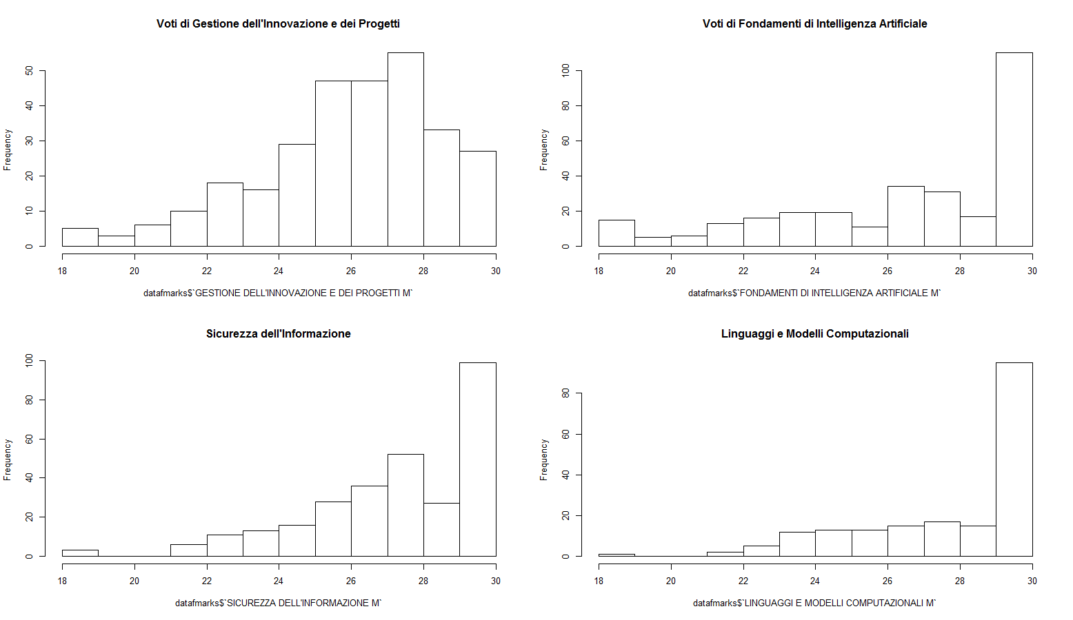
Nome esame | Voto mediano | Voto medio | Dev. St. | Frequenza
GESTIONE DELL'INNOVAZIONE E DEI PROGETTI M | 27 | 26.42 | 2.53 | 296
FONDAMENTI DI INTELLIGENZA ARTIFICIALE M | 28 | 26.88 | 3.41 | 296
SICUREZZA DELL'INFORMAZIONE M | 28 | 27.70 | 2.41 | 291
RICERCA OPERATIVA M | 27 | 26.28 | 3.40 | 286
SISTEMI OPERATIVI M | 28 | 27.46 | 2.66 | 258
SISTEMI IN TEMPO REALE M | 27 | 27.11 | 2.53 | 256
CALCOLATORI ELETTRONICI M | 27 | 26.28 | 3.31 | 190
LINGUAGGI E MODELLI COMPUTAZIONALI M | 30 | 28.16 | 2.38 | 188
SISTEMI INTELLIGENTI M | 29 | 28.14 | 2.14 | 159
SISTEMI MOBILI M | 29 | 28.15 | 2.49 | 158
RETI DI CALCOLATORI M | 28 | 27.65 | 2.82 | 128
SISTEMI DISTRIBUITI M | 29 | 27.84 | 2.66 | 125
PROCESSI E TECNICHE DI DATA MINING M | 29 | 28.30 | 1.96 | 125
SISTEMI DIGITALI M | 28 | 26.84 | 3.33 | 116
COMPUTER VISION AND IMAGE PROCESSING M | 28 | 27.67 | 2.93 | 95
TECNOLOGIE DELLE BASI DI DATI M | 26 | 26.12 | 2.91 | 90
INGEGNERIA DEI SISTEMI SOFTWARE M | 30 | 28.90 | 1.70 | 77
ALGORITMI DI OTTIMIZZAZIONE M | 29 | 28.23 | 2.29 | 70
FONDAMENTI DI COMPUTER GRAPHICS M | 30 | 28.78 | 2.09 | 68
LOGICHE RICONFIGURABILI M | 30 | 29.94 | 0.33 | 36
METODOLOGIE DI PROGETTAZIONE HARDWARE-SOFTWARE M | 29 | 28.78 | 1.56 | 32
SISTEMI INFORMATIVI M | 27 | 26.29 | 2.39 | 24
TECNOLOGIE PER LA SICUREZZA M | 27 | 25.88 | 2.66 | 16
MATEMATICA DISCRETA M | 25 | 25.00 | 3.70 | 14
INGEGNERIA DEL SOFTWARE M | 29 | 27.22 | 3.35 | 9
MULTIMEDIA SERVICES AND APPLICATIONS M | 30 | 29.13 | 1.46 | 8
CONTROLLI AUTOMATICI M | 25.5 | 25.50 | 4.51 | 6
OTTIMIZZAZIONE DELLE RISORSE M | 28 | 27.50 | 2.51 | 6
METODI PER LA GESTIONE DEI PROGETTI COMPLESSI M | 30 | 30.00 | 0.00 | 5
OTTIMIZZAZIONE SU RETI M | 30 | 29.00 | 2.24 | 5
DIRITTO DELL'INFORMATICA T | 30 | 30.00 | 0.00 | 4
L'istogramma mostra la distribuzione dei voti all'interno dei principali esami o dei più interessanti.
Si noti come in "linguaggi e modelli computazionali" la distribuzione sia fortemente asimettrica, in contrapposizione a "gestione dell'innovazione dei progetti".
RETI DI TELECOMUNICAZIONI M | 26 | 26.00 | 3.65 | 4
APPLICAZIONI DI INTELLIGENZA ARTIFICIALE M | 28 | 28.33 | 0.58 | 3
ROBOTICA INDUSTRIALE M | 29 | 29 | 1.41 | 2
SISTEMI DI CONTROLLO DISTRIBUITO M | 29.5 | 29.5 | 0.71 | 2
TEORIA DELL'INFORMAZIONE M | 28.5 | 28.5 | 2.12 | 2
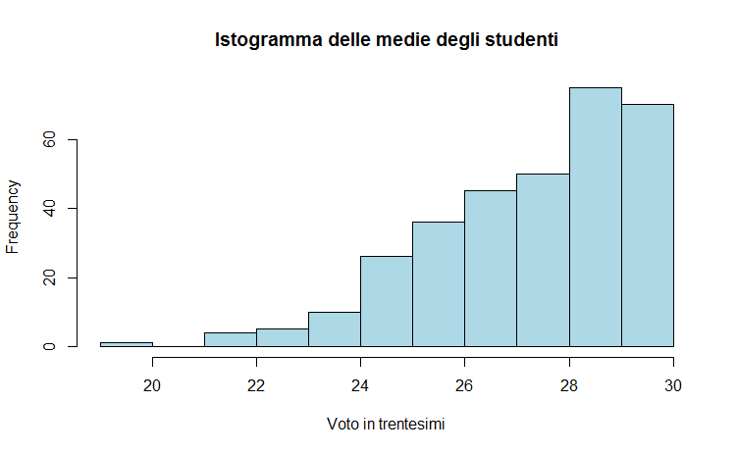
SISTEMI INFORMATIVI E BUSINESS INTELLIGENCE (C.I.) | 29.5 | 29.5 | 0.71 | 2
NUOVE TECNOLOGIE E DIRITTO M | 29 | 29 | 1.41 | 2
ATTIVITÀ PROGETTUALE DI SICUREZZA DELL'INFORMAZIONE M | 29 | 29 | 0.00 | 1
ATTIVITÀ PROGETTUALE DI LINGUAGGI E MODELLI COMPUTAZIONALI M | 30 | 30 | 0.00 | 1
LABORATORY OF BIOINFORMATICS 1 | 26 | 26 | 0.00 | 1
L'istogramma mette a confronto la media e la mediana dei voti tra gli esami più frequentati del corso di studio. La riga aggiunta mostra il numero di studenti frequentanti ciascun esame. Al momento sono ordinati per numero di studenti.
MODELLI E METODI PER IL SUPPORTO ALLE DECISIONI M | 19 | 19 | 0.00 | 1
SISTEMI E APPLICAZIONI MULTIMEDIALI | 23 | 23 | 0.00 | 1
DIAGNOSTICA E CONTROLLO M | 25 | 25 | 0.00 | 1
METODI NUMERICI PER LA GRAFICA M | 30 | 30 | 0.00 | 1
INGEGNERIA CLINICA M | 28 | 28 | 0.00 | 1
BUSINESS PROCESS MANAGEMENT | 26 | 26 | 0.00 | 1
PRINCIPLES OF MANAGEMENT | 28 | 28 | 0.00 | 1
RETI E TELETRAFFICO M | 24 | 24 | 0.00 | 1
COMPUTER NETWORKS M | 30 | 30 | 0.00 | 1
PROGRAMMAZIONE CONCORRENTE E DISTRIBUITA M | 30 | 30 | 0.00 | 1
INTELLIGENZA ARTIFICIALE M | 30 | 30 | 0.00 | 1
ELABORAZIONE DEL LINGUAGGIO NATURALE | 30 | 30 | 0.00 | 1

L'istogramma mostra la distribuzione della media aritmetica dei voti di ciascun laureato (non ponderata in base ai CFU).

